信用交易
融资融券市场交易数据统计(2024-06-03)

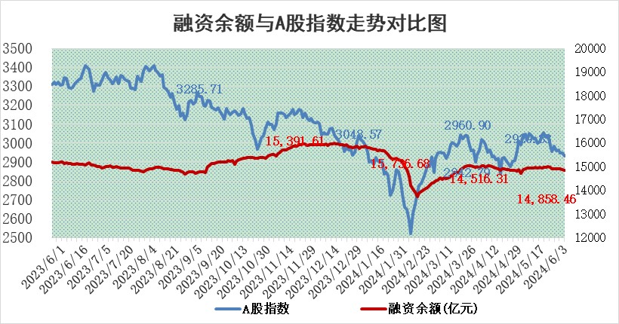
标的证券 | 融资融券余额（亿元） | 融资余额（亿元） | 融券余额（亿元） | 融资买入额（亿元） | 融资融券规模变化（亿元） | 融资余额增幅(‰) | 融券余额增幅(%)
统计数据 | 15,249.75 | 14,858.46 | 380.07 | 641.57 | -15.27 | -0.90 | -0.46

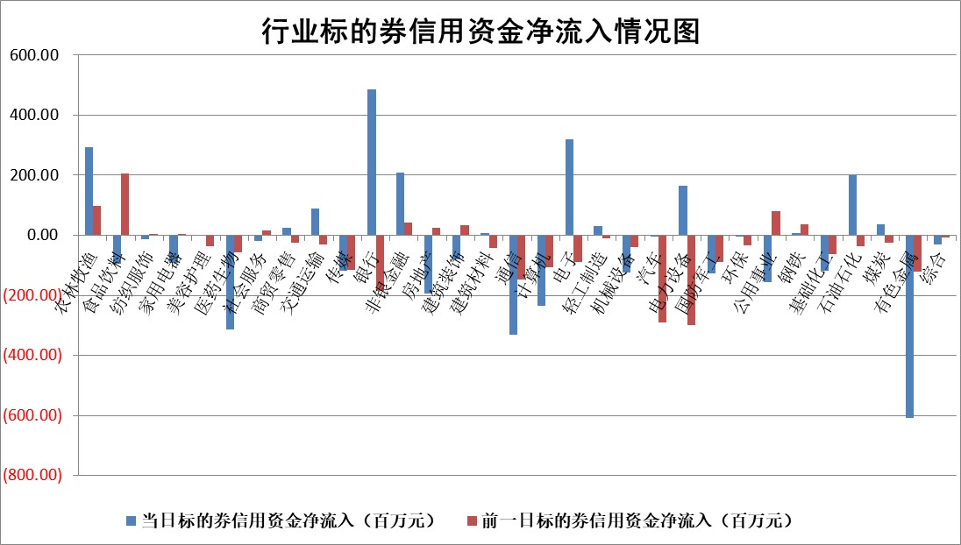

 |  |  |  |  |  |  |  | 2

 |  |  |  |  |  |  |  | 5
标的基金代码 | 标的基金简称 | 融资余额/市值(%) | 融资余额增幅(%) | 融资买入额/成交金额(%) | （融资余额净增额-融券余额净增额）/市值(‱) | 融券余额降幅(%) | ABS[（融资余额净增额-融券余额净增额）/市值净增额-1](%)
159902 | 华夏中小板ETF | 1.22 | 1.25 | 0.84 | 1.51 | -0.23 | 93.52
159915 | 易方达创业板ETF | 1.79 | -7.56 | 103068.82 | -14.69 | -2.01 | 126.17
159919 | 嘉实沪深300ETF | 0.66 | -1.05 | 3.88 | -0.61 | 2.17 | 111.38
159920 | 华夏恒生ETF | 42.85 | -0.38 | 6.94 | -16.22 | -0.91 | 117.95
159922 | 嘉实中证500ETF | 0.56 | -19.87 | 32.50 | -12.63 | 0.83 | 84.91
159925 | 南方沪深300ETF | 0.07 | 4.78 | 0.81 | 20.32 | 38.39 | 464.87
159928 | 消费ETF | 0.97 | -0.05 | 0.95 | -0.12 | -3.68 | 101.07
159934 | 易方达黄金ETF | 91.54 | -0.59 | 2.12 | -54.05 | 0.00 | 42.26
159939 | 全指信息技术ETF | 0.76 | -4.98 | 4.51 | -3.99 | 0.00 | 106.31
159940 | 全指金融地产ETF | 0.11 | 0.18 | 0.00 | 0.02 | 0.00 | 100.02
159995 | 半导体芯片ETF | 2.58 | -1.78 | 74.95 | -2.82 | 11.43 | 101.58
159997 | 天弘中证电子ETF | 2.26 | -6.59 | 6.00 | -15.95 | -1.07 | 115.01
159998 | 天弘中证计算机主题ETF | 0.59 | -0.71 | 0.07 | 0.09 | 0.29 | 100.32
510050 | 华夏上证50ETF | 3.94 | 0.79 | 471.27 | 2.63 | -13.96 | 96.29
510180 | 华安上证180ETF | 0.45 | 0.35 | 1.81 | 0.17 | 3.10 | 104.09
510880 | 华泰柏瑞红利ETF | 0.27 | 1.62 | 5.00 | 0.81 | 34.10 | 101.09
510900 | 易方达恒生H股ETF | 54.05 | -1.43 | 4.88 | -78.38 | 0.00 | 201.44
511010 | 5年期国债ETF | 7.14 | 0.04 | 0.03 | 0.32 | 0.00 | 98.23
511380 | 可转债及可交换债券ETF | 3.15 | 1.18 | 35.37 | 3.73 | 0.81 | 91.47
512000 | 全指证券ETF | 9.24 | 3.08 | 35.01 | 27.59 | -1.25 | 392.30
512010 | 沪深300医药卫生ETF | 6.32 | 1.01 | 150.98 | 6.81 | 1.93 | 135.87
512070 | 沪深300非银ETF | 2.27 | 0.27 | 52.83 | 0.70 | 1.58 | 100.98
512400 | 南方中证申万有色金属ETF | 1.73 | 0.85 | 0.83 | 3.62 | 7.95 | 101.45
512580 | 广发中证环保产业ETF | 1.06 | -2.04 | 0.03 | -2.21 | 0.00 | 45.61
512660 | 国泰中证军工ETF | 2.68 | -0.32 | 9.16 | -0.72 | 0.45 | 99.24
512800 | 华宝中证银行ETF | 12.00 | -0.09 | 1.32 | -0.35 | 2.51 | 99.86
512980 | 广发中证传媒ETF | 1.45 | -7.44 | 913.81 | -11.91 | -2.89 | 80.41
515030 | 华夏中证新能源汽车ETF | 2.49 | 0.18 | 6.08 | -0.28 | -6.08 | 99.27
515050 | 华夏中证5G通信主题ETF | 0.92 | -3.40 | 4.29 | -3.48 | -2.74 | 101.73
515070 | 华夏中证人工智能ETF | 3.09 | -3.66 | 7.92 | -12.71 | -1.65 | 125.39
标的股票比较指标 |  | 融资余额/流通A股市值(%) | 融资余额增幅(%) | 融资买入额/成交金额(%) | （融资余额净增额-融券余额净增额）/流通A股市值(‱) | 融券余额降幅(%) | ABS[（融资余额净增额-融券余额净增额）/流通A股市值净增额-1](%)
前十名标的个股 |  | 仁东控股 | 信音电子 | 联测科技 | 信音电子 | 新锐股份 | 诺泰生物
 |  | 雅博股份 | 光大同创 | 大亚圣象 | 光大同创 | 江天化学 | 天源环保
 |  | 纽泰格 | 飞沃科技 | 星球石墨 | 飞沃科技 | 阳光照明 | 诺瓦星云
 |  | 中研股份 | 惠泰医疗 | 嘉应制药 | 中科磁业 | 睿昂基因 | 图南股份
 |  | 容百科技 | 春秋电子 | 红日药业 | 碧兴物联 | 迈拓股份 | 东微半导
 |  | 数码视讯 | 万祥科技 | 美克家居 | 永达股份 | 京源环保 | 伟测科技
 |  | 华闻集团 | 南亚新材 | 碧兴物联 | 万祥科技 | 华闻集团 | 仲景食品
 |  | 华安鑫创 | 永达股份 | 高铁电气 | 斯菱股份 | 中新赛克 | 联瑞新材
 |  | 福星股份 | 瑞鹄模具 | 闰土股份 | 春秋电子 | 康为世纪 | 炬芯科技
 |  | 东方通 | 斯菱股份 | 华泰股份 | 天银机电 | 安必平 | 上海合晶
后十名标的个股 |  | 中泰化学 | 众智科技 | 锦州港 | 众智科技 | 优利德 | 苏州高新
 |  | 特发信息 | 中胤时尚 | 安通控股 | 冠龙节能 | 众业达 | 飞荣达
 |  | 海峡创新 | 冠龙节能 | 普利制药 | 瑞纳智能 | 中科蓝讯 | 德邦科技
 |  | 傲农生物 | 新锐股份 | 东旭蓝天 | 双乐股份 | 芯联集成 | 铖昌科技
 |  | 超华科技 | 瑞纳智能 | 东旭光电 | 康鹏科技 | 首开股份 | 雅创电子
 |  | 华微电子 | 云南能投 | 威创股份 | 艾森股份 | 深科达 | 爱乐达
 |  | 证通电子 | 双乐股份 | 中泰化学 | 翰宇药业 | 晨光股份 | 中直股份 | ;
 |  | 爱康科技 | 微电生理 | 特发信息 | 中路股份 | 清源股份 | 中体产业
 |  | 长江健康 | 皖仪科技 | 海峡创新 | 飞南资源 | 霍莱沃 | 中核科技
 |  | 亿利洁能 | 天益医疗 | 傲农生物 | 霍普股份 | 广钢气体 | 乖宝宠物
说明：1.以上普通交易数据和信用交易数据皆以交易日收盘后数据为基准；2.上述标的证券总数据只计算标的证券市场总数据，不包括从标的证券中调出去标的证券数据，所以与交易所公布的总值略有不同； 3.上述行业采用申万一级行业分类；4.以上标的基金和标的个股中比较的6个指标值中：前5个（从左至右）为正向指标，值越大排名越靠前；第6个为逆向指标，值越小，排名越靠前；5.第6个指标中ABS[]表示求绝对值，其主要用于考量信用资金相对净流入对股价相对净变化的贡献程度；6.数据来源：wind，交易所。

 | 证券代码 | 新增融资余额 | 融资买入额 | 融资买入增幅前10
远大智能 | 002689 | 28175353 | 42268582 | 199%
亚太股份 | 002284 | 21555247 | 34242865 | 82%
赛诺医疗 | 688108 | 72122899 | 101076547 | 78%
湖南发展 | 000722 | 66023557 | 137112987 | 75%
柘中股份 | 002346 | 14584119 | 36845980 | 58%
国城矿业 | 000688 | 24683149 | 48240585 | 54%
兆新股份 | 002256 | 1985058 | 4066269 | 52%
凯美特气 | 002549 | 33806472 | 61340055 | 52%
华昌达 | 300278 | 13474542 | 19303225 | 48%
新华联 | 000620 | 27311937 | 39201759 | 43%

 | 证券代码 | 新增融资余额 | 融资买入额 | 融资买入增幅前10
兔宝宝 | 002043 | 73310337 | 89923983 | 334%
捷昌驱动 | 603583 | 26026415 | 31686727 | 262%
湘财股份 | 600095 | 94196837 | 132280449 | 252%
中谷物流 | 603565 | 49103883 | 60098371 | 234%
中青宝 | 300052 | 24215352 | 31377809 | 98%
顾家家居 | 603816 | 138518545 | 188424210 | 78%
喜临门 | 603008 | 31503289 | 48351944 | 77%
财信发展 | 000838 | 10831830 | 17666790 | 74%
苏州银行 | 002966 | 10578096 | 19143736 | 72%
金诚信 | 603979 | 23858538 | 36098133 | 60%

